Arkusz1
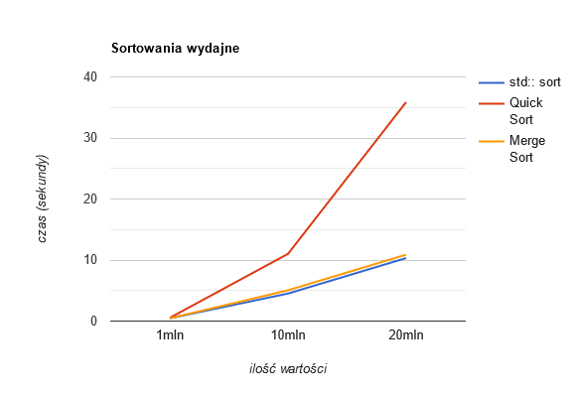
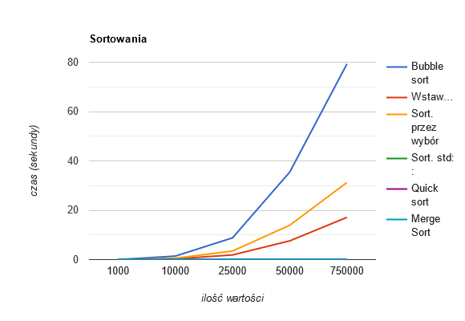
 |  |  |  |  |  |  |  | WYKRES UŚREDNIONYCH WARTOŚCI
 | Próba nr 1
Ilość wartości: | Bubble sort | Wstawieniowe | Sort. przez wybór | Sort. std:: | Quick sort | Merge Sort
1000 | 0.0149457 | 0.0031822 | 0.0056242 | 0.0003163 | 0.0002466 | 0.0002466
10000 | 1.41302 | 0.302658 | 0.558431 | 0.0045851 | 0.0039171 | 0.0032559
25000 | 8.80088 | 1.89159 | 3.46927 | 0.0108919 | 0.0108385 | 0.0093135
50000 | 35.4719 | 7.59904 | 13.9215 | 0.0239237 | 0.0222884 | 0.0194369
75000 | 79.327 | 17.1303 | 31.2815 | 0.0352804 | 0.0330351 | 0.0301483

 | Próba nr 2
Ilość wartości: | Bubble sort | Wstawieniowe | Sort. przez wybór | Sort. std:: | Quick sort | Merge Sort
1000 | 0.0143759 | 0.0032109 | 0.0058956 | 0.0003087 | 0.0002574 | 0.0002254
10000 | 1.34496 | 0.298828 | 0.549173 | 0.0040528 | 0.0036309 | 0.0031144
25000 | 9.10198 | 2.02113 | 3.77636 | 0.0110898 | 0.0101202 | 0.0088576
50000 | 36.5172 | 8.02447 | 15.1405 | 0.0251552 | 0.0214213 | 0.0185276
75000 | 82.4463 | 17.9245 | 32.9324 | 0.0360986 | 0.0312375 | 0.02928

 |  |  |  |  |  |  | Jak widać na wykresie, bubble sort jest algorytmem, który najdłużej radził sobie z sortowaniem. Zaraz po nim, z również nie najlepszymi wynikami znalazły się sortowania przez wybór oraz przez wstawianie. Przechodzenie przez każdą wartość po kolei nie jest dobrym pomysłem. Najszybsze okazały się być sortowanie z biblioteki std:: oraz sortowania rekurencyjne quick i merge, których na wykresach nawet nie widać, ponieważ z tym, nad czym co bubble sort pracował ponad minutę, one poradziły sobie w mniej niż pół sekundy. Algorytmy, których nie widać na pierwszym wykresie są porównywalnie szybkie. Dzielą one zbiory na mniejsze wartości i wywołują same siebie, co wpływa korzystnie na czas oczekiwania. Dla lepszego zobrazowania warto dodać, że Merge Sort (Sortowania przez scalanie) z 10 milionami wartości poradził sobie w 5 sekund, a std:: sort w 4,5 sekndy, gdzie bubble sortowi poukładanie 100tys. wartości zajmuje kilka minut. Stworzyłem osobny wyrkes dla sortowań, które okazały się być szybsze, aby mogły pokazać, na co je stać.
 | Próba nr 3
Ilość wartości: | Bubble sort | Wstawieniowe | Sort. przez wybór | Sort. std:: | Quick sort | Merge Sort
1000 | 0.0143925 | 0.0032949 | 0.0059396 | 0.0003184 | 0.0003038 | 0.0002941
10000 | 1.36098 | 0.297916 | 0.56094 | 0.0045936 | 0.0037434 | 0.0032068
25000 | 8.52772 | 1.87983 | 1079719 | 0.0112564 | 0.0105842 | 0.0090959
50000 | 34.1087 | 7.50341 | 13.9424 | 0.0248914 | 0.0211132 | 0.0186097
75000 | 77.0259 | 16.9189 | 31.3833 | 0.0378789 | 0.0357559 | 0.0290124

 | Ilość wartości: | std:: sort | Quick Sort | Merge Sort
 | 1 milion | 0.460777 | 0.535016 | 0.449368
 | 10 milionów | 4.51119 | 11.009 | 5.04612
 | 20 milionów | 10.3205 | 35.8821 | 10.8807

